Зебра
Как построить график с вертикальной зеброй |  |  |  |  |  |  |  |  |  |  |  |  |  |  |  | ☺

Главный секрет: заранее создать дополнительную строку чередующихся "0" и "1" — это будущие фоновые колонки.
 | янв | фев | мар | апр | май | июн | июл | авг | сен | окт | ноя | дек |  |  | Станислав Салостей
Выручка | 104 | 107 | 130 | 133 | 104 | 128 | 138 | 100 | 127 | 132 | 102 | 120 |  |  | www.vk.com/finalytics
Зебра | 0 | 1 | 0 | 1 | 0 | 1 | 0 | 1 | 0 | 1 | 0 | 1 | ← вот и весь секрет |  | Семинары и тренинги по Excel

Стандартный график
Существует встроенное решение...
Зебра – другое дело

Пошаговая инструкция прилагается далее
Пошаговая инструкция

А. Строим обычный график на основе приведенной выше таблицы. Самый простой способ: Выделить таблицу → вкладка ВСТАВКА → График

Создали диаграмму
 |  |  |  |  |  |  | Далее, нужно изменить тип бордовой линии на Гистограмму с
 |  |  |  |  |  |  | накоплением, сделать пару манипуляций и все готово.

 |  |  |  |  |  |  | Но есть нюанс ☺

 |  |  |  |  |  |  | Во-первых, в Excel 2013 и Excel 2007-2010 - это делается по-разному
 |  |  |  |  |  |  | Во-вторых, Полученную гистограмму нужно поставить по
 |  |  |  |  |  |  | вспомогательной оси.
 |  |  |  |  |  |  | В-третьих, вспомогательную ось нужно ограничить по максимуму
 |  |  |  |  |  |  | и скрыть.

 |  |  |  |  |  |  | Как? Смотрите дальше.

Б. Меняем тип диаграммы для бордовой линии

Excel 2013 |  |  |  |  |  |  |  |  | Excel не 2013

1. Встаем на диаграмму (можно встать именно на саму изменяемую линию) |  |  |  |  |  |  |  |  | 1. ОБЯЗАТЕЛЬНО выделяем бордовую линию (только ее)
2. Появятся 2-е доп. вкладки. Идем КОНСТРУКТОР или щелкам ПКМ и выбираем |  |  |  |  |  |  |  |  | 2. Появятся 3 вкладки. ПКМ или вкладка Конструктор → Изменить тип диаграммы
3. Изменить тип диаграммы. Если вы встали на линию окно будет таким,
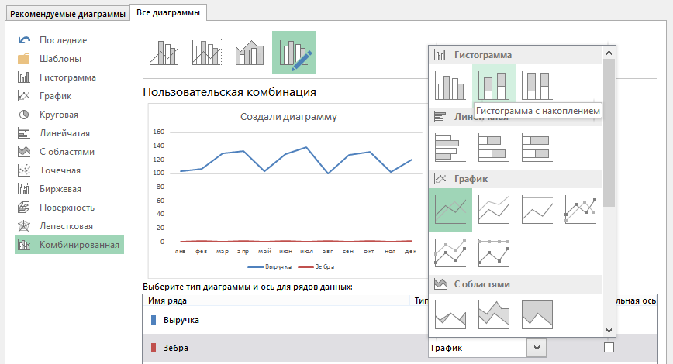
 |  |  |  |  |  |  |  |  |  |  |  |  |  | Здесь нужно выбрать раздел
 |  |  |  |  |  |  |  |  |  |  |  |  |  | Гистограмма, а затем -
 |  |  |  |  |  |  |  |  |  |  |  |  |  | Гистограмма с накоплением.

 |  |  |  |  |  |  |  |  |  |  |  |  |  | В этом окне нет возможности
 |  |  |  |  |  |  |  |  |  |  |  |  |  | "запустить" данные по
 |  |  |  |  |  |  |  |  |  |  |  |  |  | вспомогательной оси, поэтому
 |  |  |  |  |  |  |  |  |  |  |  |  |  | после того, как бордовая линия
 |  |  |  |  |  |  |  |  |  |  |  |  |  | будет преобразована,
 |  |  |  |  |  |  |  |  |  |  |  |  |  | нужно щелкнуть по ней ПКМ
в 2013 появился раздел комбинирования диаграмм
 |  |  |  |  |  |  |  |  | и в формате ряда данных выбрать
 |  |  |  |  |  |  |  |  | "По вспомогательной оси".

если на весь график, тип диаграммы может поменяться. Ничего страшного.
Сделайте так как нужно:
4. Для бордовой линии нужно выбрать Гистограмма с накоплением.
5. Здесь же можете поставить галочку "Вспомогательная ось" - тоже для бордовой линии. (Можно поступить аналогично Excel 2007-2010 и сделать это в формате ряда данных)

В. Настройка вспомогательной оси и фоновых блоков

В итоге, должно получиться что-то типа такой диаграммы:
 |  |  |  |  |  | Если у вас линия и такие колонки (или что-то похожее) - значит правильно.
 |  |  |  |  |  | Если у вас только колонки или линии, как здесь:

 |  |  |  |  |  | Значит, где-то на каком-то шаге была ошибка - не выделили только бордовую линию
 |  |  |  |  |  | или забыли поставить на вспомогательную ось.

Остается настроить вспомогательную ось и блоки — последовательность не имеет значение.

1. Настройка оси. Щелкаем ПКМ по вспомогательной оси → Свойства → Задаем максимальное значение оси = 1
Там же находим раздел ПОДПИСИ → Нет
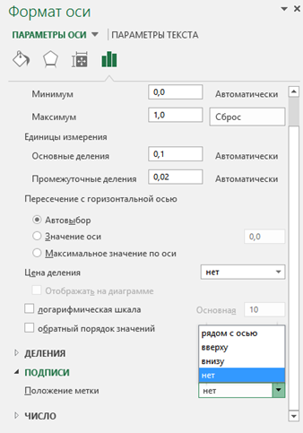

 |  |  | В результате получится график
 |  |  | со столбцами в полную высоту,
 |  |  | соответствующую высоте
 |  |  | области построения

 |  |  | Excel 2007-2010 - аналогично (окошко немного другое, но пункты - такие же)

2. Настройка столбцов (блоков) диаграммы. ПКМ по любому блоку → Боковой зазор → Бегунок полностью влево
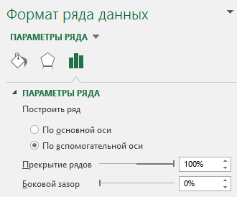

Заливка блока: Сплошная заливка → Цвет серый (градиент выбирайте сами - как вам больше нравится) → Прозрачность - чтобы было видно сетку ☺
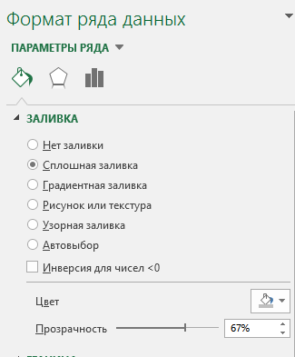
Ура! Диаграмма готова!

Чтобы еще лучше освоить эту замечательную программу, приходите ко мне на семинары или организуйте обучение для сотрудников вашей компании.
Станислав Салостей 8 952 949 1797 | |  |  |  | SalosteySV@gmail.com

